GCとは
GC調査結果

・GC概要
 | ガベージコレクション（garbage collection）の略。
 | 不要になったメモリ領域を自動的に開放する機能のこと。
 | メモリ管理のためにコードを書かなくても必要かどうかを
 | 自動的に判断してくれる。

・Java等には元から搭載されているが・・・
 | C言語にGCは搭載されていないので
 | 自分でコードを書きメモリ開放しなければならない。
 | →手間が増えバグが出る可能性も。
 | ライブラリを利用すればC言語でも使用可能になる。

・GCのメリット
 | メモリリークの発生を防ぐことができる。
 | いちど開放したオブジェクトをさらに開放することを防ぐ。
 | ダングリング・ポインタの回避

・GCのデメリット
 | ガベージコレクタ自身がCPUを消費する
 | メモリ全体をチェックするため負荷がかかる。
 | 処理終了時間の予測ができない。
 | 細かい制御ができないため、リアルタイム性が
 | 要求されるものには不向き。
 | ただし負荷軽減のため手動にするのは間違い
 |  | →時間の予測がしやすくなるだけ

・New領域とOld領域とは
 | New領域には生成されたばかりのオブジェクトが入り、
 | Old領域にはもっと長い寿命を持つオブジェクトが入る。

・Eden領域、From領域、To領域とは
 | New領域をさらに3つに分けたもの。
 | Eden領域は、新しいオブジェクトが作成された際に最初に配置されるメモリ領域
 | Scavenge GCが実行されたとき、使用中のオブジェクトがTo領域に移動する。
 | 再度Scavenge GCが実行されたとき、To領域とFrom領域のオブジェクトが入れ替わる。

・Permanent領域とは
 | クラスやメソッドの情報が格納される領域。

・ヒープ領域とは
 | Javaが使用できるメモリ領域

・メモリリークとは
 | プログラムを実行するたびにメモリ上にゴミがたまり続け
 | 最終的に使用可能なメモリを埋めてしまい、プログラムが
 | 動作不可能となってしまう状態のこと。

・ダングリングポインタとは
 | 例えば、サブルーチンで確保したオブジェクトへのポインタを呼び出し元に戻す場合に、
 | 確保したオブジェクトがローカル変数のため、
 | サブルーチンを抜けるとオブジェクトが破棄されることがある。
 | 呼び出し元に戻されたポインタにはあるアドレスが代入されているが、
 | そのアドレスにはオブジェクトが存在せず、ポインタは無効なメモリアドレスを指している。
 | このような無効なポインタをダングリング・ポインタ (Dangling pointer) という。

<メモリ領域とGC図>
Permanent領域
FullGC
ヒープ領域
Old領域
FullGC
New領域

Eden領域
Scavenge GC
To領域
Scavenge GC

From領域
Scavenge GC

・Scavenge GCとFull GC
 | ガベージコレクションには大きく分けて2つの種類がある。
 | →Scavenge GC（スキャベンジ・ジーシー）とFull GC（フル・ジーシー）

・Scavenge GC
 | New領域を対象としたGCで、比較的短時間で終了する。
 | Eden領域が満杯になったとき実行される。
 | Eden領域、From領域、To領域で参照されていない
 | オブジェクトは破棄される。

・Full GC
 | ヒープ領域、Permanent領域が不足した場合に実行されるGC。
 | Old領域も含めた全域を対象にしたGCで、
 | Scavenge GCほど頻繁ではないが大きな重い処理であるため
 | 終了までに処理時間もかかる。
 | オブジェクトが移動する際に番号を割り当て、
 | デフォルトでFrom領域とTo領域との移動回数が
 | 32回を越えても残っているオブジェクトがOld領域に移動する。
 | FullGC中は他の処理ができないためシステム停止状態になる。（STW）

・STWとは
 | Stop The Worldの略
 | 全てのアプリケーションとシステムが停止すること。

エビデンス
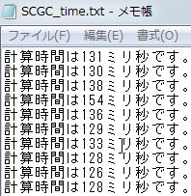
・それぞれのオプションの実行結果

・平均処理時間を算出する
 | 算出方法：10回の実行結果のうち最速2回と最遅2回を除いた平均をとる。

 | <パラレルの平均処理時間> |  |  |  |  | <CMSを使用した場合の平均処理時間>
 | 回数 | 処理時間（ミリ秒） |  | 速度順 |  | 回数 | 処理時間（ミリ秒） |  | 速度順
 | 1 | 180 |  | 8 |  | 1 | 176 |  | 10 | →除外
 | 2 | 142 |  | 4 |  | 2 | 128 |  | 2
 | 3 | 145 |  | 6 |  | 3 | 129 |  | 5
 | 4 | 152 |  | 7 |  | 4 | 163 |  | 9 | →除外
 | 5 | 142 |  | 4 |  | 5 | 128 |  | 2 | →除外
 | 6 | 138 |  | 2 | →除外 | 6 | 130 |  | 8
 | 7 | 136 |  | 1 | →除外 | 7 | 129 |  | 5
 | 8 | 235 |  | 10 | →除外 | 8 | 128 |  | 2
 | 9 | 229 |  | 9 | →除外 | 9 | 126 |  | 1 | →除外
 | 10 | 139 |  | 3 |  | 10 | 129 |  | 5

 |  |  | 平均処理時間 | 150 | ミリ秒 |  |  | 平均処理時間 | 128.83333333 | ミリ秒

 | <G１を使用した場合の平均処理時間> |  |  |  |  | <SCを使用した場合の平均処理時間>
 | 回数 | 処理時間（ミリ秒） |  | 速度順 |  | 回数 | 処理時間（ミリ秒） |  | 速度順
 | 1 | 133 |  | 5 |  | 1 | 131 |  | 6
 | 2 | 196 |  | 10 | →除外 | 2 | 130 |  | 5
 | 3 | 127 |  | 3 |  | 3 | 138 |  | 9 | →除外
 | 4 | 159 |  | 7 |  | 4 | 154 |  | 10 | →除外
 | 5 | 171 |  | 9 | →除外 | 5 | 136 |  | 8
 | 6 | 162 |  | 8 |  | 6 | 129 |  | 4
 | 7 | 126 |  | 2 | →除外 | 7 | 133 |  | 7
 | 8 | 127 |  | 3 |  | 8 | 128 |  | 2 | →除外
 | 9 | 124 |  | 1 | →除外 | 9 | 126 |  | 1 | →除外
 | 10 | 158 |  | 6 |  | 10 | 128 |  | 2

 |  |  | 平均処理時間 | 144.33333333 | ミリ秒 |  |  | 平均処理時間 | 131.16666667 | ミリ秒

 | <平均処理時間比較表>
 | オプション | 平均処理時間 |  | 速度順
 | パラレル | 150 |  | 4
 | CMS | 128.83333333 |  | 1
 | G1 | 144.33333333 |  | 3
 | SC | 131.16666667 |  | 2

・それぞれのオプションのエビデンス

・パラレルの場合

 | <FullGC発生プログラムコード>
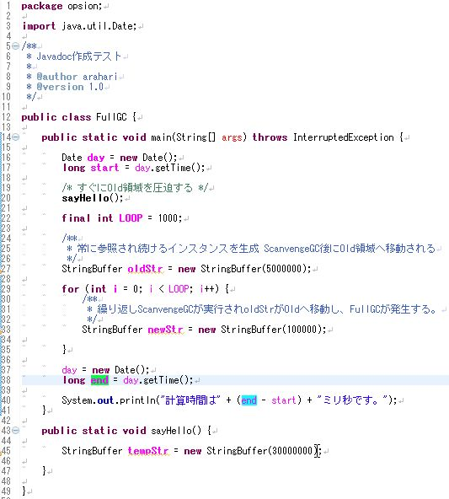

複数のオブジェクトを作成し、Old領域に移動するまで繰り返し処理を行う。

・オプションを設定し実行

 | <オプション設定画面>
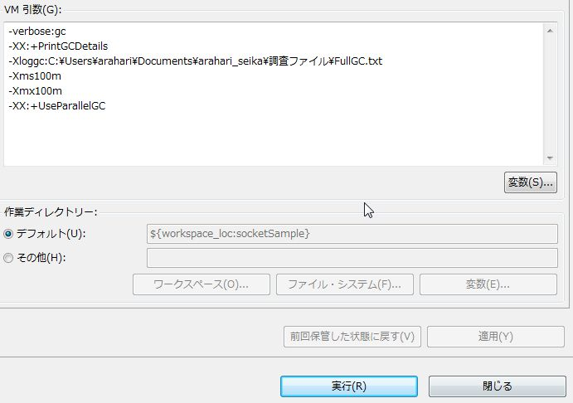

ヒープ領域を制限し、出力結果をファイルに書き込み（詳細は別シート「オプションについて」に記載）

・FullGCが発生したかの確認

 | <FullGC発生確認ログ>

FullGCが発生しているのが確認できる

 | <パラレルの処理時間ログ>
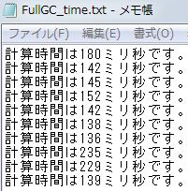

・CMSを使用した場合

 | <オプション設定画面>
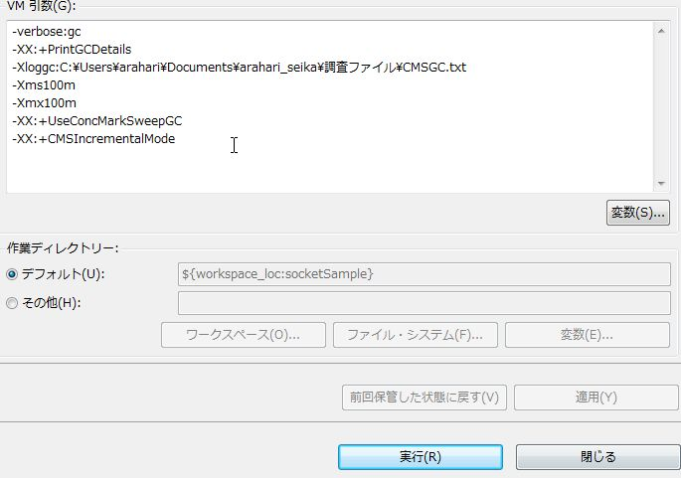

CMSを使用するためのオプション

・FullGCが発生したかの確認

 | <FullGC発生確認ログ>
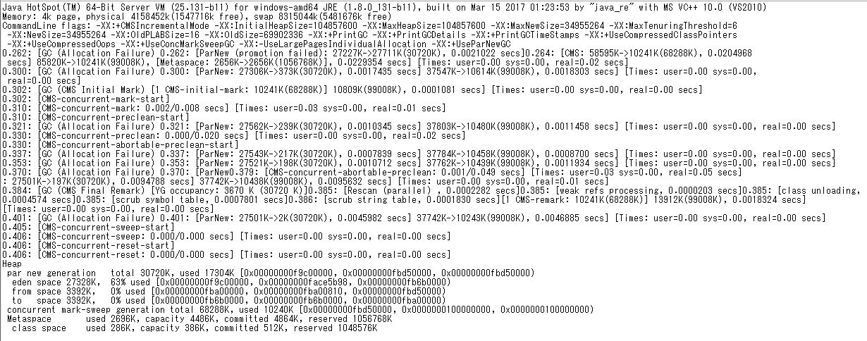

CMSGCが発生し、FullGCは発生していないことがわかる

 | <CMSを使用した場合の処理時間ログ>

・G1GCを使用した場合

 | <オプション設定画面>
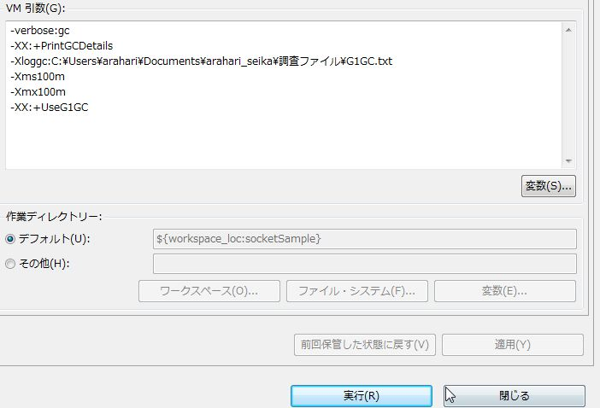

G1GCを使用するためのオプション

・FullGCが発生したかの確認

 | <FullGC発生確認ログ>
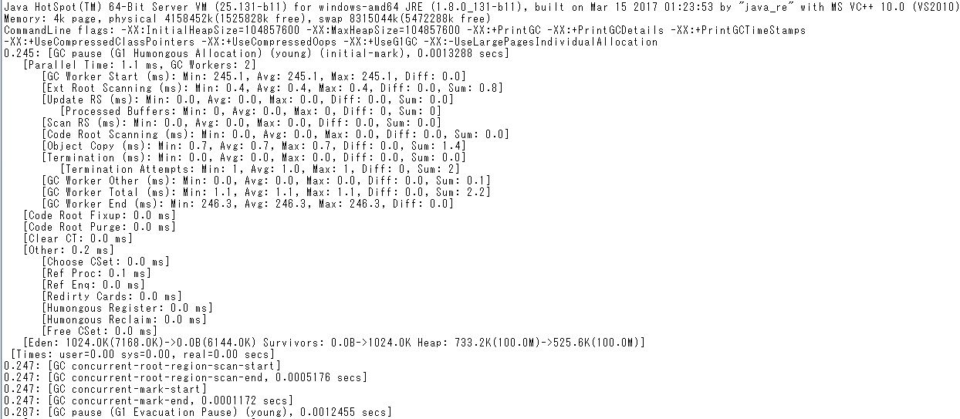

G1GCが発生し、FullGCは発生していないことがわかる

 | <G1を使用した場合の処理時間ログ>
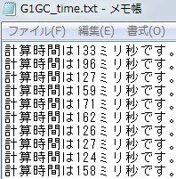

・SCを使用した場合

 | <オプション設定画面>
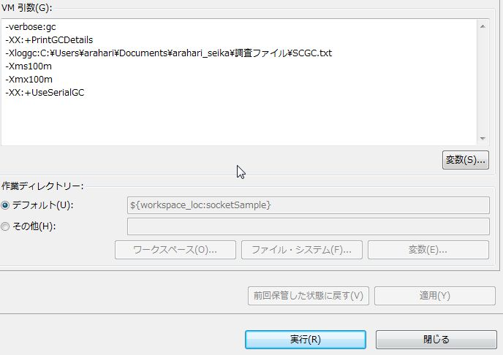

SCを使用するためのオプション

・FullGCが発生したかの確認

 | <FullGC発生確認ログ>

FullGCは発生していないことがわかる

 | <SCを使用した場合の処理時間ログ>

